AM und Bildung
Arbeitsmarkt und Bildung in Wien
 | Mar-26

Arbeitsmarktdaten im Kontext von Bildungsabschlüssen:
Das mit Abstand höchste Arbeitslosigkeitsrisiko haben Personen, die keinen über die Pflichtschule hinausgehenden Bildungsabschluss vorweisen können.

Wichtige Arbeitsmarktdaten auf einen Blick

 |  |  | Veränd. zum Vorjahr
 | Bestand/Quote |  | absolut | in%

Arbeitslose Personen | 127,702 |  | 3,126 | 2.5%
Frauen | 56,521 |  | 3,436 | 6.5%
Männer *) | 71,181 |  | -310 | -0.4%
Unselbständig Beschäftigte | 938,289 |  | 8,310 | 0.9%
Frauen | 457,003 |  | 3,918 | 0.9%
Männer *) | 481,286 |  | 4,392 | 0.9%
Arbeitslosenquote - nationale Berechnung | 12.0% |  | 0.2% | -Punkte
Frauen | 11.0% |  | 0.5% | -Punkte
Männer *) | 12.9% |  | -0.2% | -Punkte

 | arbeitslose Personen |  | offene Stellen

 | Bestand | Anteil | Bestand | Anteil

Gesamt | 127,702 | 100% | 13,884 | 100%
maximal Pflichtschule | 57,949 | 45.4% | 5,367 | 38.7% | 45,4%
Lehre | 24,320 | 19.0% | 4,049 | 29.2% | 19,0%
Mittlere technisch-gewerbliche Schule | 739 | 0.6% | 39 | 0.3% | 64,4%
Mittlere kaufmännische Schule | 2,236 | 1.8% | 38 | 0.3% | 29,2%
sonstige mittlere Schule | 2,646 | 2.1% | 465 | 3.3%
Allgemeinbildende höhere Schule | 11,675 | 9.1% | 49 | 0.4%
Höhere technisch-gewerbliche Schule | 2,636 | 2.1% | 591 | 4.3%
Höhere kaufmännische Schule | 2,205 | 1.7% | 230 | 1.7%
sonstige höhere Schule | 3,604 | 2.8% | 1,898 | 13.7%
Akademie | 382 | 0.3% | 63 | 0.5%
Fachhochschule | 2,022 | 1.6% | 542 | 3.9%
Universität, Hochschule, Pädagogische Hochschule | 17,075 | 13.4% | 557 | 4.0%

45,4% der arbeitslosen Personen hat lediglich Pflichtschulausbildung, 19,0% verfügen über einen Lehrabschluss; in Summe weisen 64,4% aller arbeitslosen Personen maximal Lehrausbildung auf. Personen mit Lehrabschluss sind allerdings im Vorteil: 29,2% der (sofort verfügbaren) offenen Stellen verlangt diese Qualifikation.

Bestand arbeitsloser Personen nach Ausbildung und Geschlecht

 | Frauen N = 56.521 | Männer *) N = 71.181
Pflichtschule | 44% | 47%
Lehre | 15% | 22%
BMS | 05% | 04%
AHS | 10% | 09%
BHS | 07% | 06%
Uni, FH, Akademie | 19% | 12%

 |  |  |  |  | 46,8%
 |  |  |  |  | 43,5%
 |  |  |  |  | 15,3%
 |  |  |  |  | 22,0%

Bei der differenzierten Betrachtung arbeitsloser Personen nach Geschlecht zeigt sich ein geringer Unterschied beim Anteil von Personen mit Pflichtschulausbildung (Männer: 46,8%, Frauen: 43,5%), deutlicher ist der Unterschied jedoch beim Anteil von Personen mit Lehrabschluss: 15,3% der arbeitslosen Frauen, aber 22,0% der arbeitslosen Männer haben eine Lehrausbildung absolviert.

Arbeitslosenquote1 nach Ausbildung

 | Mrz 26 | Mrz 25 | ALQ-Gesamt | ALQ-Gesamt
Pflichtschulausbildung | 32.2% | 31.2% | 12.0% | 11.8%
Lehrausbildung | 12.2% | 11.6% | 12.0% | 11.8%
BMS | 8.3% | 7.9% | 12.0% | 11.8%
AHS | 9.2% | 9.2% | 12.0% | 11.8%
BHS | 7.0% | 6.9% | 12.0% | 11.8%
Akadem. Ausbildung, FH | 4.9% | 4.9% | 12.0% | 11.8%

Arbeitslosenquote1 nach Ausbildung im Zeitverlauf

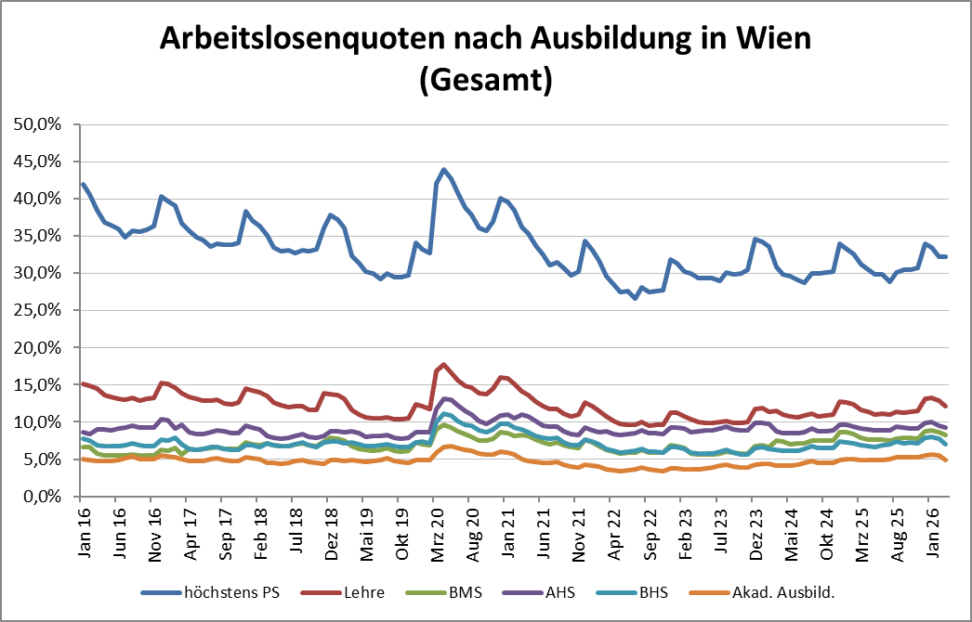

1 Vorgemerkte Arbeitslose einer Bildungsebene bezogen auf das Arbeitskräftepotential (Arbeitslose + unselbstständig Beschäftigte des Jahres) derselben Bildungsebene; die Gliederung der Beschäftigtenbasis nach Bildungsabschluss wurde nach Ergebnissen der Arbeitskräfteerhebung (unselbeständig Erwerbstätige nach LFK) errechnet

verwendete Abkürzungen:
AHS: Allgemeinbildende höhere Schule
BHS: Berufsbildende höhere Schule (Höhere technisch-gewerbliche Schule, Höhere kaufmännische Schule, Sonstige höhere Schule)
BMS: Berufsbildende mittlere Schule (Mittlere technisch-gewerbliche Schule, Mittlere kaufmännische Schule, Sonstige mittlere Schule)

*) Männer und Personen mit alternativem Geschlechtseintrag

